Sheet1
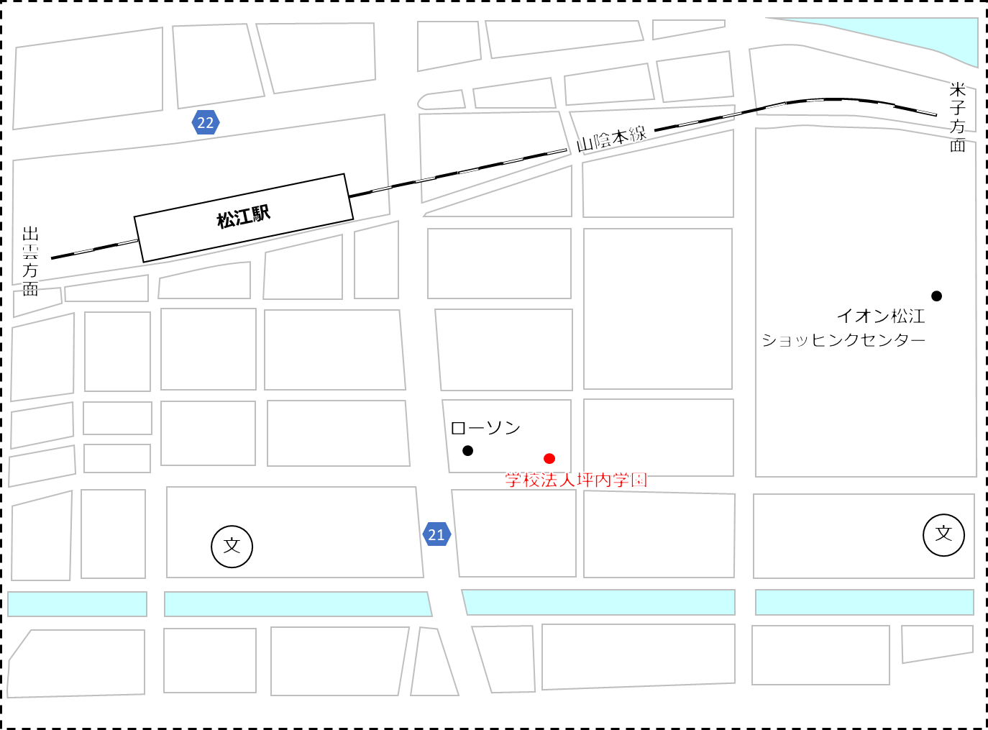
松江駅
山陰本線
出
雲
方
面
米
子
方
面
文
ローソン
イオン松江
ショッピングセンター
文
学校法人坪内学園
22
21

